Hoja1
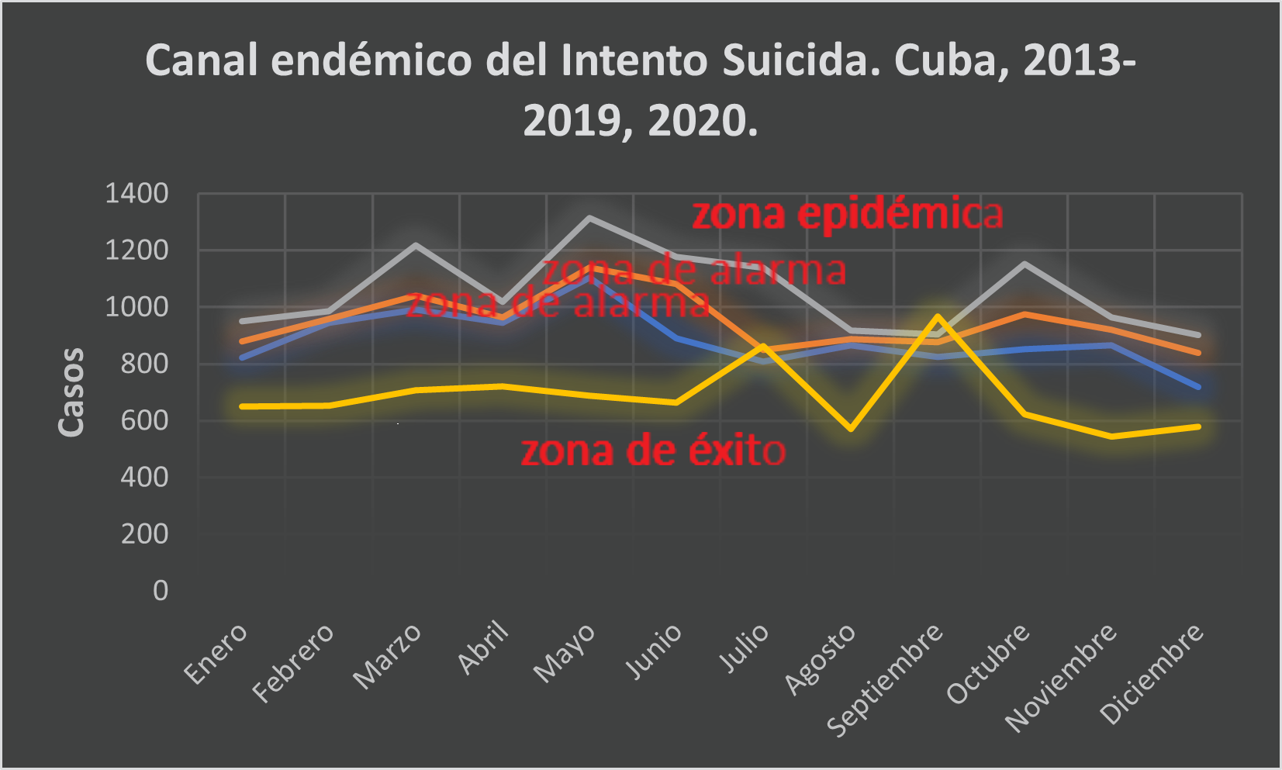
BLOQUE 1
Mes/Año* | 2013 | 2014 | 2015 | 2016 | 2017 | 2018 | 2019 | 2020 |  |  |  |  | Q1 | Q2 | Q3 | 2020 |  |  |  |  |  |  |  |  | Tasa de prevalencia*
Enero | 1070 | 880 | 943 | 794 | 756 | 960 | 852 | 650 |  |  |  | Enero | 823 | 880 | 952 | 650
Febrero | 1077 | 982 | 989 | 914 | 943 | 959 | 950 | 653 |  |  |  | Febrero | 947 | 959 | 986 | 653
Marzo | 1002 | 1040 | 1275 | 1285 | 1162 | 983 | 904 | 707 |  |  |  | Marzo | 993 | 1040 | 1219 | 707
Abril | 1038 | 965 | 1476 | 999 | 926 | 963 | 865 | 722 |  |  |  | Abril | 945 | 965 | 1019 | 722
Mayo | 1483 | 1395 | 1096 | 1141 | 1234 | 1113 | 1008 | 688 |  |  |  | Mayo | 1105 | 1141 | 1315 | 688
Junio | 1139 | 1081 | 1218 | 1261 | 834 | 945 | 763 | 664 |  |  |  | Junio | 890 | 1081 | 1179 | 664
Julio | 1149 | 1131 | 1226 | 822 | 793 | 849 | 737 | 862 |  |  |  | Julio | 808 | 849 | 1140 | 862
Agosto | 937 | 853 | 888 | 1073 | 897 | 880 | 556 | 570 |  |  |  | Agosto | 867 | 888 | 917 | 570
Septiembre | 914 | 877 | 1239 | 896 | 790 | 859 | 539 | 967 |  |  |  | Septiembre | 825 | 877 | 905 | 967
Octubre | 1163 | 1169 | 975 | 822 | 881 | 1140 | 797 | 624 |  |  |  | Octubre | 852 | 975 | 1152 | 624
Noviembre | 936 | 859 | 993 | 920 | 1026 | 872 | 597 | 543 |  |  |  | Noviembre | 866 | 920 | 965 | 543
Diciembre | 869 | 933 | 1026 | 840 | 715 | 723 | 563 | 580 |  |  |  | Diciembre | 719 | 840 | 901 | 580
Total | 12777 | 12165 | 13344 | 11767 | 10957 | 11246 | 9131 | 8230
Tasa de incidencia** | 114.2 | 108.4 | 118.7 | 104.7 | 97.6 | 100.3 | 81.5 | 73.6 | -55%
Población media*** | 11191608 | 11224190 | 11238661 | 11239114 | 11230142 | 11215344 | 11201549 | 11187533 | Cambio relativo
*Fuente: Serie cronológica. Dirección Nacional de Registros Médicos y Estadísticas de Salud. MINSAP
**por 100 000 habitantes
***Fuente: Anuario Estadístico de Salud, 2021
BLOQUE 2*
Mes/Año | 2013 | 2014 | 2015 | 2016 | 2017 | 2018 | 2019
Enero | 9.6 | 7.8 | 8.4 | 7.1 | 6.7 | 8.6 | 7.6
Febrero | 9.6 | 8.7 | 8.8 | 8.1 | 8.4 | 8.6 | 8.5
Marzo | 9.0 | 9.3 | 11.3 | 11.4 | 10.3 | 8.8 | 8.1
Abril | 9.3 | 8.6 | 13.1 | 8.9 | 8.2 | 8.6 | 7.7
Mayo | 13.3 | 12.4 | 9.8 | 10.2 | 11.0 | 9.9 | 9.0
Junio | 10.2 | 9.6 | 10.8 | 11.2 | 7.4 | 8.4 | 6.8
Julio | 10.3 | 10.1 | 10.9 | 7.3 | 7.1 | 7.6 | 6.6
Agosto | 8.4 | 7.6 | 7.9 | 9.5 | 8.0 | 7.8 | 5.0
Septiembre | 8.2 | 7.8 | 11.0 | 8.0 | 7.0 | 7.7 | 4.8
Octubre | 10.4 | 10.4 | 8.7 | 7.3 | 7.8 | 10.2 | 7.1
Noviembre | 8.4 | 7.7 | 8.8 | 8.2 | 9.1 | 7.8 | 5.3
Diciembre | 7.8 | 8.3 | 9.1 | 7.5 | 6.4 | 6.4 | 5.0
*Tasa de incidencia por 100000 habitantes
BLOQUE 3*
Mes/Año | 2013 | 2014 | 2015 | 2016 | 2017 | 2018 | 2019
Enero | 2.3 | 2.1 | 2.1 | 2.0 | 1.9 | 2.1 | 2.0
Febrero | 2.3 | 2.2 | 2.2 | 2.1 | 2.1 | 2.1 | 2.1
Marzo | 2.2 | 2.2 | 2.4 | 2.4 | 2.3 | 2.2 | 2.1
Abril | 2.2 | 2.2 | 2.6 | 2.2 | 2.1 | 2.2 | 2.0
Mayo | 2.6 | 2.5 | 2.3 | 2.3 | 2.4 | 2.3 | 2.2
Junio | 2.3 | 2.3 | 2.4 | 2.4 | 2.0 | 2.1 | 1.9
Julio | 2.3 | 2.3 | 2.4 | 2.0 | 2.0 | 2.0 | 1.9
Agosto | 2.1 | 2.0 | 2.1 | 2.3 | 2.1 | 2.1 | 1.6
Septiembre | 2.1 | 2.1 | 2.4 | 2.1 | 2.0 | 2.0 | 1.6
Octubre | 2.3 | 2.3 | 2.2 | 2.0 | 2.1 | 2.3 | 2.0
Noviembre | 2.1 | 2.0 | 2.2 | 2.1 | 2.2 | 2.1 | 1.7
Diciembre | 2.0 | 2.1 | 2.2 | 2.0 | 1.9 | 1.9 | 1.6
*Tasa a escala logarítmica
BLOQUE 4*
Año/Mes | Enero | Febrero | Marzo | Abril | Mayo | Junio | Julio | Agosto | Septiembre | Octubre | Noviembre | Diciembre
2013 | 2.3 | 2.3 | 2.2 | 2.2 | 2.6 | 2.3 | 2.3 | 2.1 | 2.1 | 2.3 | 2.1 | 2.0
2014 | 2.1 | 2.2 | 2.2 | 2.2 | 2.5 | 2.3 | 2.3 | 2.0 | 2.1 | 2.3 | 2.0 | 2.1
2015 | 2.1 | 2.2 | 2.4 | 2.6 | 2.3 | 2.4 | 2.4 | 2.1 | 2.4 | 2.2 | 2.2 | 2.2
2016 | 2.0 | 2.1 | 2.4 | 2.2 | 2.3 | 2.4 | 2.0 | 2.3 | 2.1 | 2.0 | 2.1 | 2.0
2017 | 1.9 | 2.1 | 2.3 | 2.1 | 2.4 | 2.0 | 2.0 | 2.1 | 2.0 | 2.1 | 2.2 | 1.9
2018 | 2.1 | 2.1 | 2.2 | 2.2 | 2.3 | 2.1 | 2.0 | 2.1 | 2.0 | 2.3 | 2.1 | 1.9
2019 | 2.0 | 2.1 | 2.1 | 2.0 | 2.2 | 1.9 | 1.9 | 1.6 | 1.6 | 2.0 | 1.7 | 1.6
Media | 2.1 | 2.2 | 2.3 | 2.2 | 2.4 | 2.2 | 2.1 | 2.0 | 2.0 | 2.2 | 2.1 | 2.0
Desviación estándar | 0.1 | 0.1 | 0.1 | 0.2 | 0.1 | 0.2 | 0.2 | 0.2 | 0.2 | 0.2 | 0.2 | 0.2
Límite inferior IC** | 2.0 | 2.1 | 2.1 | 2.0 | 2.2 | 2.0 | 1.9 | 1.8 | 1.8 | 2.0 | 1.9 | 1.8
Límite superior IC** | 2.2 | 2.2 | 2.4 | 2.4 | 2.5 | 2.4 | 2.3 | 2.2 | 2.3 | 2.3 | 2.2 | 2.1
*Media, desviación estándar e intervalos de confianza (IC 95 %) de los valores logarítmicos.
**Valor de la distribución de probabilidad t de Student para un IC 95 % según el intervalo (años) de la serie: 7(2,45)

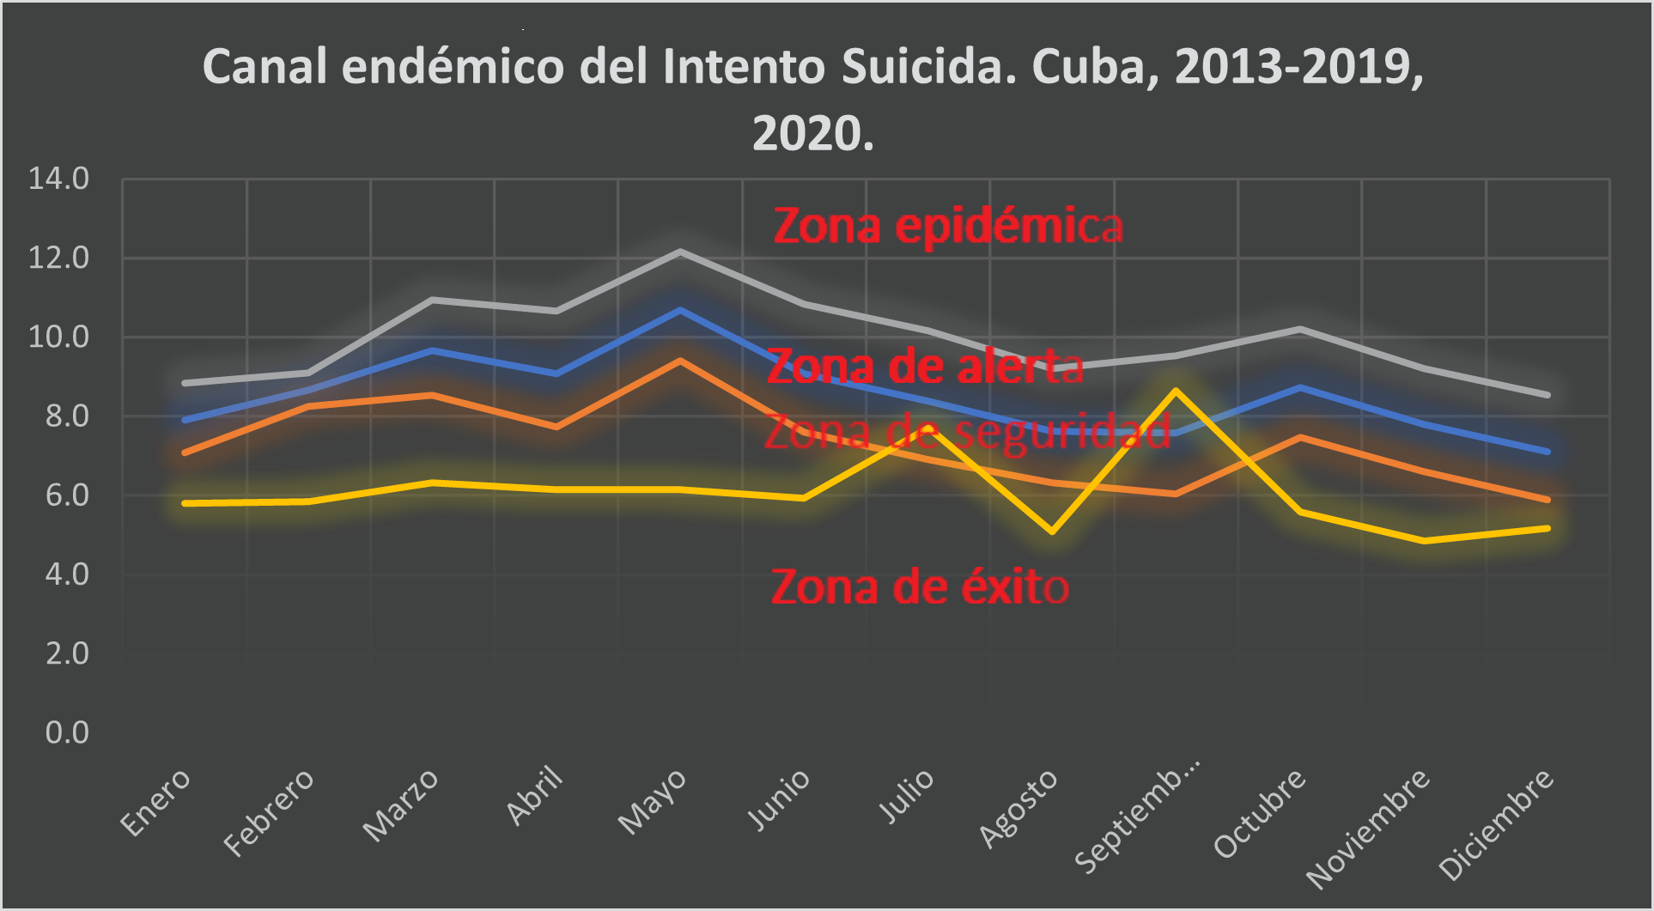
BLOQUE 5*
Mes | Enero | Febrero | Marzo | Abril | Mayo | Junio | Julio | Agosto | Septiembre | Octubre | Noviembre | Diciembre
Media (tasa) | 7.9 | 8.7 | 9.7 | 9.1 | 10.7 | 9.1 | 8.4 | 7.6 | 7.6 | 8.7 | 7.8 | 7.1
Límite inferior IC (tasa) | 7.1 | 8.2 | 8.5 | 7.7 | 9.4 | 7.6 | 6.9 | 6.3 | 6.0 | 7.5 | 6.6 | 5.9
Límite superior IC (tasa) | 8.8 | 9.1 | 10.9 | 10.7 | 12.2 | 10.8 | 10.2 | 9.2 | 9.5 | 10.2 | 9.2 | 8.5
TI 2020** | 5.8 | 5.8 | 6.3 | 6.1 | 6.1 | 5.9 | 7.7 | 5.1 | 8.6 | 5.6 | 4.9 | 5.2
Diferencia: LSIC-LIIC | 1.8 | 0.9 | 2.4 | 2.9 | 2.8 | 3.2 | 3.3 | 2.9 | 3.5 | 2.7 | 2.6 | 2.6
*Transformación de los valores logarítimicos a valores originales
**Tasa de incidencia

Distribución de las lesiones autoinfligidas intencionalmente y el suidicio por meses. Cuba, 2020
Mes/Frecuencia absoluta | Enero | Febrero | Marzo | Abril | Mayo | Junio | Julio | Agosto | Septiembre | Octubre | Noviembre | Diciembre
lesiones autoinfligidas intencionalmente | 650 | 653 | 707 | 722 | 688 | 664 | 862 | 570 | 967 | 624 | 543 | 580
Suicidio | 124 | 112 | 124 | 140 | 113 | 123 | 151 | 128 | 138 | 117 | 100 | 129
TI | 5.8 | 5.8 | 6.3 | 6.5 | 6.1 | 5.9 | 7.7 | 5.1 | 8.6 | 5.6 | 4.9 | 5.2
TBM | 1.1 | 1.0 | 1.1 | 1.3 | 1.0 | 1.1 | 1.3 | 1.1 | 1.2 | 1.0 | 0.9 | 1.2

Año/Provincia | PINAR DEL RIO | ARTEMISA | LA HABANA | MAYABEQUE | MATANZAS | VILLA CLARA | CIENFUEGOS | SANCTI SPIRITUS | CIEGO DE AVILA | CAMAGUEY | LAS TUNAS | HOLGUIN | GRANMA | SANTIAGO DE CUBA | GUANTANAMO | ISLA DE LA JUVENTUD
2020 | 405 | 497 | 828 | 287 | 529 | 845 | 328 | 409 | 192 | 687 | 538 | 915 | 708 | 758 | 254 | 50
Tasa de incidencia* | 69.4 | 96.7 | 38.8 | 74.7 | 73.8 | 108.9 | 80.7 | 88.1 | 44.1 | 89.9 | 100.8 | 89.5 | 86.5 | 72.5 | 50.2 | 6.0
Población media** | 583708 | 513737 | 2132289 | 384129 | 716540 | 776296 | 406275 | 464461 | 435457 | 764092 | 533704 | 1022647 | 818753 | 1046133 | 505730 | 83585
*por 100000 habitantes
**Anuario Estadístico de Salud, año 2020
Año/Sexo | Masculino | Femenino |  | Razón de masculinidad |  | Razón suicidio/lesiones autoinfligidas intenciolmente
2020 | 2643 | 5587 |  | 0.47 |  | 0.19
Tasa de incidencia | 48 | 99
Población media* | 5559111 | 5628422
*Anuario Estadístico de Salud, año 2020
 | Año 2020
Suicidio | 1548
Intento Suicida | 8230

GE1F | Grupo de edad menor de un año femenino |  |  |  | Suma de GE1F | Suma de GE1M | Suma de GE2F | Suma de GE2M | Suma de GE3F | Suma de GE3M | Suma de GE4F | Suma de GE4M | Suma de GE5F | Suma de GE5M | Suma de GE6F | Suma de GE6M | Suma de GE7F | Suma de GE7M | Suma de GE8F | Suma de GE8M | Suma de GE9F | Suma de GE9M | Suma de GE10F | Suma de GE10M
GE1M | Grupo de edad menor de un año masculino |  |  |  | 0 | 0 | 1 | 0 | 17 | 24 | 846 | 159 | 1518 | 541 | 711 | 480 | 2066 | 1159 | 99 | 75 | 329 | 205 | 0 | 0
GE2F | Grupo de edad de 1 a 4 años femenino |  |  |  | Grupos de Edad | Población media* |  |  |  |  |  |  |  | 3106 |  |  |  | 4416 |  |  |  |  |  | 708
GE2M | Grupo de edad de 1 a 4 años masculino |  |  |  | 0-4 | 559705 | 2398477 |  | Tasa de incidencia por grupo de edades
GE3F | Grupo de edad de 5 a 9 años femenino |  |  |  | 5-9 | 620358 |  |  | 0-19 | 129.5
GE3M | Grupo de edad de 5 a 9 años masculino |  |  |  | 10-14 | 578617 |  |  | 20-59 | 69
GE4F | Grupo de edad de 10 a 14 años femenino |  |  |  | 15-19 | 639797 |  |  | 60 y más | 33
GE4M | Grupo de edad de 10 a 14 años masculino |  |  |  | 20-24 | 697891 | 6396838
GE5F | Grupo de edad de 15 a 19 años femenino |  |  |  | 25-29 | 722594
GE5M | Grupo de edad de 15 a 19 años masculino |  |  |  | 30-34 | 791652
GE6F | Grupo de edad de 20 a 24 años femenino |  |  |  | 35-39 | 676522
GE6M | Grupo de edad de 20 a 24 años masculino |  |  |  | 40-44 | 660379
GE7F | Grupo de edad de 25 a 59 años femenino |  |  |  | 45-49 | 927867
GE7M | Grupo de edad de 25 a 59 años masculino |  |  |  | 50-54 | 985180
GE8F | Grupo de edad de 60 a 64 años femenino |  |  |  | 55-59 | 934753
GE8M | Grupo de edad de 60 a 64 años masculino |  |  |  | 60-64 | 626848 | 2142725
GE9F | Grupo de edad de 65 años y más femenino |  |  |  | 65-69 | 543230
GE9M | Grupo de edad de 65 años y más masculino |  |  |  | 70-74 | 212006
GE10F | Grupo de edad ignorado femenino |  |  |  | 75-79 | 339443
GE10M | Grupo de edad ignorado masculino |  |  |  | 80-84 | 226181
TOTALF | Total de casos para el sexo femenino |  |  |  | 85 y+ | 195017
TOTALM | Total de casos para el sexo masculino |  |  |  | Total | 10938040 | 11181595
 |  |  |  |  | *Anuario Demográfico, año 2020

